Pràctica I
Informe pràctica I |  |  |  | Data: | 9/4/2025, 10/4/2025
Grup pràctiques: | 1.2 (G2) Matí - 1r torn |  |  | Parella: | M_01
Alumnes: | Gerard Moreno Mas
 | Òscar Losada Garcia
1. Descripció de la mostra
Medicament veterinari anomenat Granadilsulfa (1 L, solució oral) produït per Industrial Veterinària S.A. Conté quatre tipus de sulfonamides, que s'utilitzen en el tractament d'infeccions urinàries en animals. Atesa la poca solubilitat d'aquests compostos, introduint-ne quatre de diferents s'aconsegueix que hi hagi més quantitat de sulfonamida dissolta, ja que les constants de solubilitat termodinàmiques són independents.
L'objectiu de la pràctica és quantificar aquestes sulfonamides per separat fent servir un equip HPLC, així com diferir quina és la millor proporció d'acetonitril i àcid acètic a l'1% per separar quantitativament els pics.
L'etiqueta del producte indica que és una mescla ternària de:
- Sulfataziol (SFT) 100 mg/mL
- Sulfadiazina (SDZ) 50 mg/mL
- Sulfameracina (SMRZ) 50 mg/mL
Per tant, no esperem trobar sulfametazina (SMTZ) a la mostra.
Número de lot: A-002
Data fabricació: 11-2008
Data caducitat: 11-2013

2. Descripció de l'equip |  |  |  |  |  |  |  |  | Font: https://sielc.com/
Fem servir un HPLC amb sistema d'injecció de 6 vies amb posició load o inject de la marca Shimadzu. La columna és una C18 (apolar) 200x4.6 mm de la marca Kromasil. El sistema compta amb un desgasificador, un cromatògraf líquid (HPLC) i un detector UV-Vis. Es detecta a 254 nm, que coincideix amb un pic ampli d’absorbància de les sulfonamides, degut al sistema π de la seva estructura molecular. Tant el desgasificador de l'equip, el filtre de les fases mòbils i el filtre de la xeringa (en introduir la mostra) són mesures de seguretat addicional que garantitzen que l'equip, que és el realment car, tingui la menor probabilitat de trencar-se per causes externes.Es connecta via software de LabSolutions i aquest permet el control i la definició de mètodes (percentatge de fase mòbil, cabal utilitzat, etc). L'equip en si també té una pantalla que indica l'estat de l'equip i la pressió instantània, que cal procurar que sempre estigui per sota del màxim (300 bar).
En iniciar l'equip, cal fer una purga. Això és perquè hem preparat una fase mòbil nova i hem omplert els dipòsits que teníem. Podria haver entrat alguna bombolla al circuit, així que la purga assegura el fet que els tubs que proporcionen dissolvent al HPLC estiguin plens de líquid i sense bombolles.
Abans de fer la mesura, també és necessari fer una "purga" per la columna, és a dir, equilibrar i ambientar la columna amb les proporcions del dissolvent que utilitzarem. Especialment en aquesta pràctica, és molt important fer aquest procediment i deixar un temps d'ambientació i ajust de la columna. I per aquesta raó també, en introduir els patrons a la columna, anirem de menys a més (sense fer salts grans, per facilitar la ambientació de la columna).
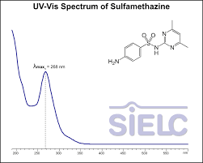
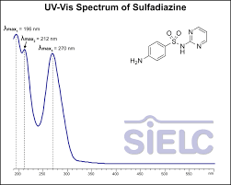

 |  |  |  |  |  |  |  |  |  | SMTZ |  |  | SDZ
3.Adjunta un cromatograma de la mescla de les 4 sulfonamides eluïdes amb cadascuna de les fases mòbils. Identifica-les. Afegeix més requadres si és necessari: |  |  |  |  |  |  |  |  | La pàgina web no indica el dissolvent en què s'ha mesurat l'espectre UV-Vis, només indica que s'ha mesurat en fase mòbil àcida amb pH<3. En funció de la fase mòbil i les condicions, els pics poden desplaçar-se lleugerament.
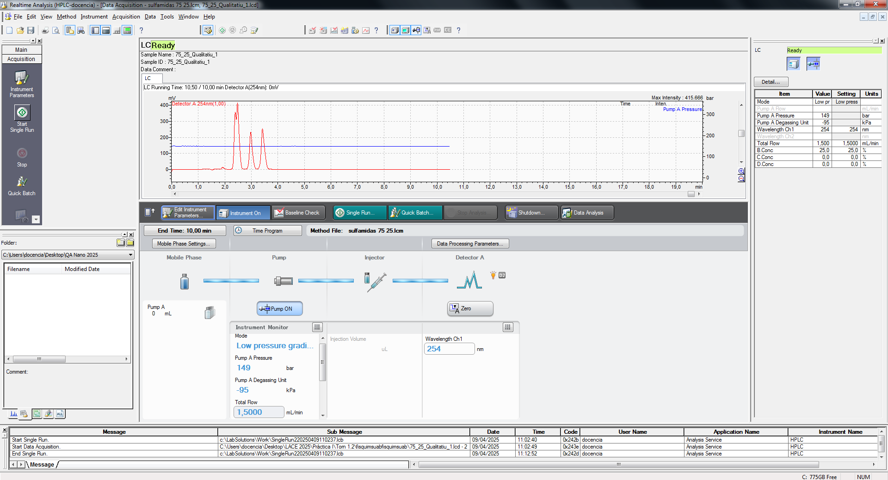
Primera prova realitzada amb els 4 patrons barrejats i una proporció de fase mòbil de 75:25 (aquosa:orgànica).
S'observa que tenim uns temps d'elució baixos, que és positiu, però no tenim una bona resolució i separació dels pics. En els dos darrers pics la separació es podria considerar prou bona (la vall entre ambdós pics arriba a la línia base), però els dos primers apareixen gairebé solapats.
Es procedeix a provar una nova combinació de fases mòbils.
 |  |  |  |  |  | MESCLA DE LES 4 SULFONAMIDES
 |  |  |  |  |  | Per fer les mesures qualitatives de trobar proporcions fase mòbil i d'identificació del primer dia:
 |  |  |  |  |  | 1 mL dels que tenien 2000 ppm (SDZ, SFT, SMTZ) |  |  |  |  | Total mL: 33mL
 |  |  |  |  |  | 10 mL del que tenia 200 ppm (SMRZ)
 |  |  |  |  |  | 20 mL addicionals d'aigua MiliQ
 |  |  |  |  |  | Tenint en compte aquestes dilucions, la concentració efectiva de cada sulfamida és de |  |  |  |  | 60.6 | ppm

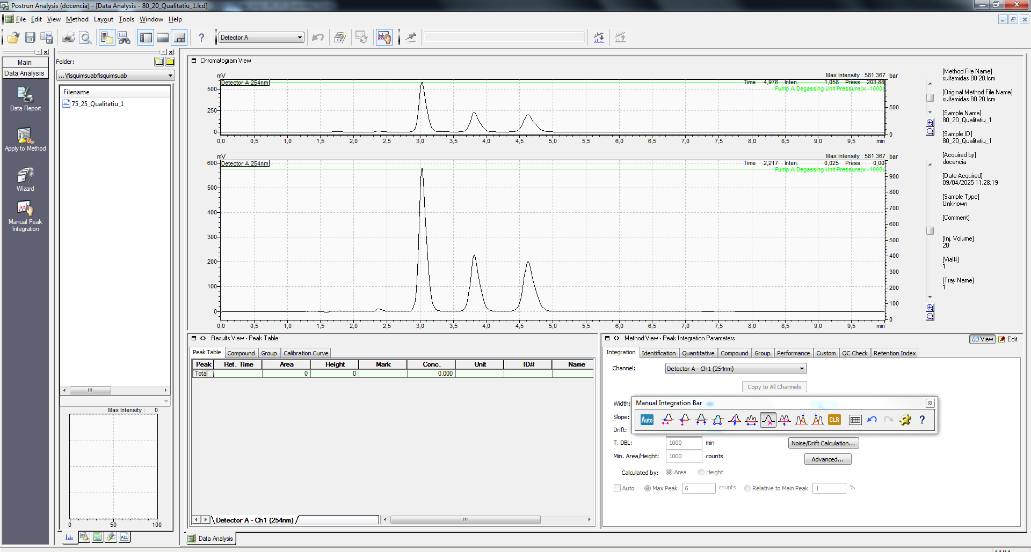
En aquesta segona prova amb 80:20 (aquosa:orgànica) observem un increment en els temps de retenció, una millor separació entre els dos darrers pics però els dos primers ara s'han solapat completament!
D'aquest increment de temps de retenció podem deduir que els compostos que estem tractant són apolars. Això és perquè, si hem incrementat la fase aquosa (polar) [de la fase mòbil] i ara els compostos es queden més retinguts, és que tenen més preferència per la columna (en el nostre cas, C18, apolar).
En base a això, seguirem augmentant la proporció de fase aquosa per tal d'aconseguir distingir i tenir una bona resolució entre els dos primers pics.

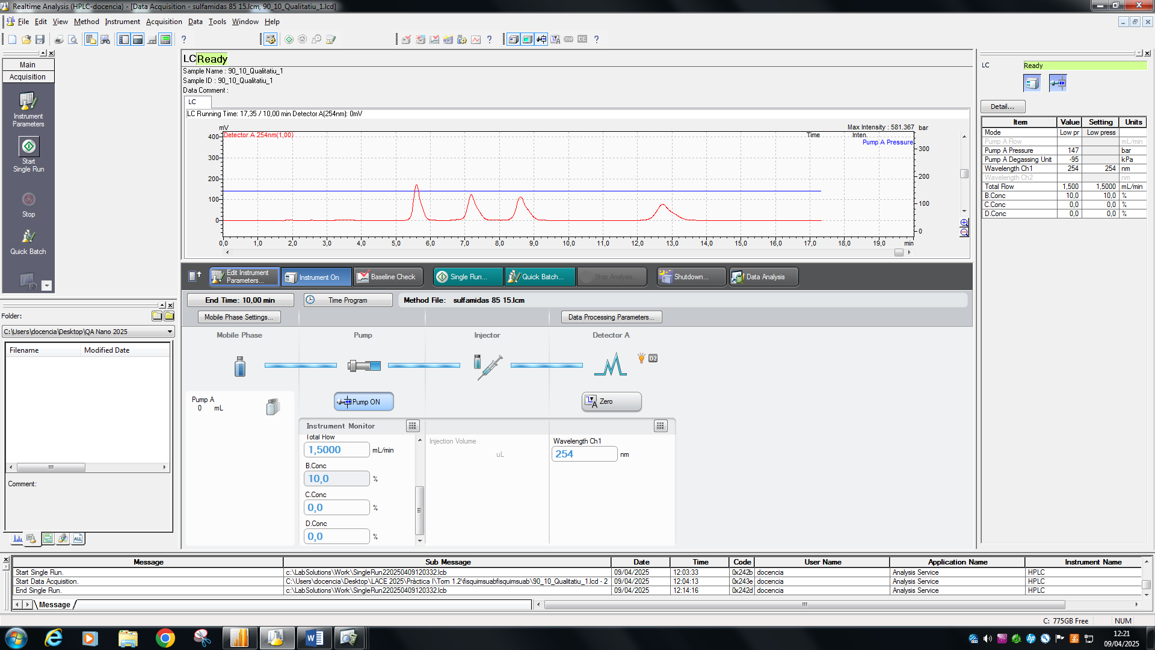
Amb una proporció de 90:10 hem incrementat significativament els temps de retenció, passats els 10 minuts establerts per l'experiment. A més, si bé tots els pics estan ben resolts, per tal d'estalviar temps es podria apurar una mica més i provar un punt intermig entre la prova de 85:15 i 90:10.
Per això (mostrat abaix) es va fer una prova addicional de 87:13.
A més, amb temps de retenció tan llarg s'observa un gran increment de l'eixamplament dels pics / tailing. Aquest fenomen és molt clar si comparem el quart pic en aquestes condicions respecte les condicions originals de 75:25. Inicialment els pics eren alts i estrets i ara els pics són força més amples i amb tailing. (És important recordar que l'amplada visual dels pics depèn de l'escala en que s'observi el cromatograma, però estudiant-ho a mateixa escala s'observava aquest eixamplament i tailing).

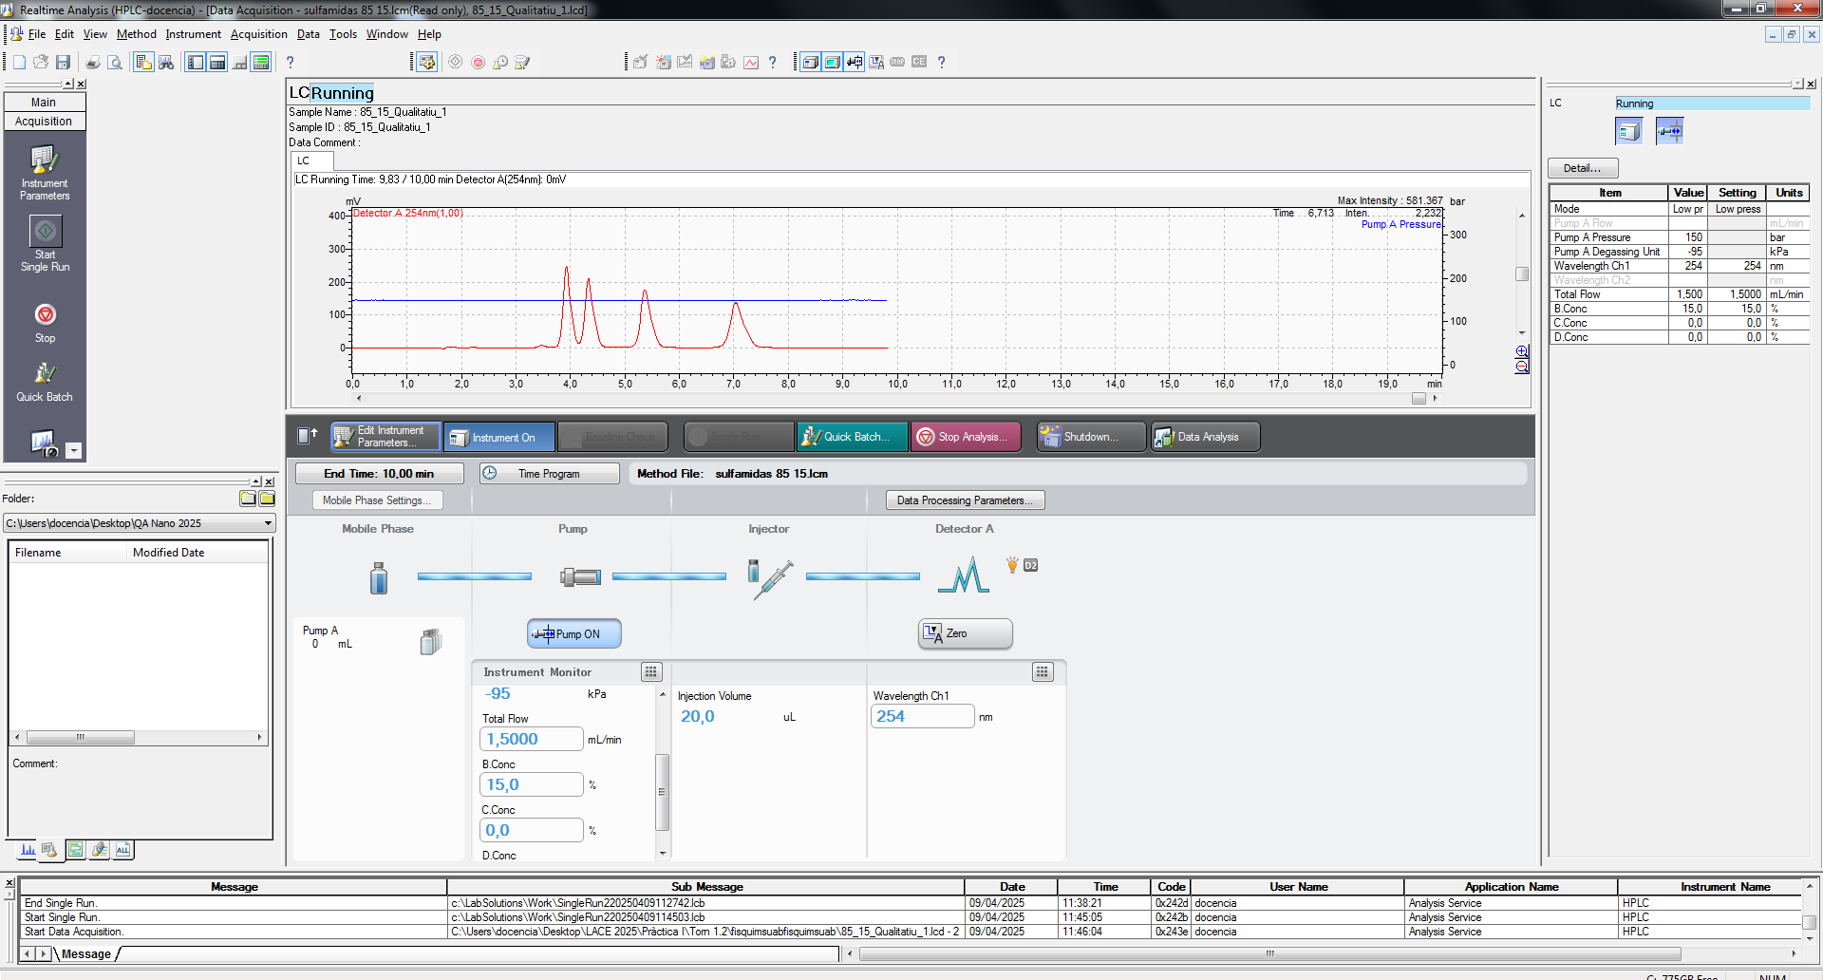
S'incrementa fins a 85:15 de proporcions de fase mòbil. Amb aquest increment ja es poden visualitzar correctament els quatre pics però no es té prou bona resolució entre els dos primers com per a poder fer una quantificació del tot correcte. Com s'ha comentat abans, voldríem que entre els dos pics el vall arribés fins la línia base.
Per acabar de perfeccionar-ho, el que farem serà provar a incrementar novament la proporció de fase aquosa. Si bé pot ajudar-nos a millorar la resolució, pot incrementar massa els temps de retenció i fer el temps de l'anàlisi molt llarg. Per això provarem dues opcions més:


La prova de 87:13 va combinar el punt positiu de tenir uns temps de retenció inferiors a 10 minuts per a tot l'experiment amb el fet de tenir tots els pics ben resolts.
Aquestes van ser les condicions escollides per a fer la quantificació (rectes de calibratge, proves per a determinar a quina sulfamida correspon cada pic i la mesura de la mostra).

- En fer la primera prova amb una proporció de 75%-25% (aquós:orgànic) hem observat que els temps de retenció estaven continguts entre 2,5 i 4 minuts. També hem observat que els dos primers pics apareixien gairebé solapats, mentre que els altres dos estaven ben resolts dins l'interval comentat (i com es pot veure a les imatges).
- En fer el canvi a 80%-20%, hem observat un increment dels temps de retenció. Això és bo perquè tenim més separació entre els dos pics que abans ja estaven ben resolts, però és dolent perquè els dos pics que abans ja estaven gaireé solapats ara ho estan totalment i no som capaços de distingir-los. Serà necessari seguir comprovant diferents proporcions per a validar que aquests dos pics es puguin tornara separar. El raonament químic que explica el increment dels temps de retenció és el fet que les nostres mostres han de ser més apolars, i per tant, que tinguin més preferència per la columna (que és apolar) que no per la fase mòbil (que ara és més polar perquè té més percentatge de la fase aquosa, que és polar).
- En fer el canvi a 85%-15%, hem observat més increment encara en els temps de retenció i els dos pics que teníem solapats s'han separat, tot i encara no poder-los resoldre completament. Això és perquè la senyal entre ells no arribava exactament fins a la línia base, i per tant necessitaríem separar-los un poc més (agumentant polaritat de la fase mòbil).
- En fer el canvi a 90%-10%, hem observat un altre gran increment dels temps de retenció. Tant que inclús hem passat dels 10 minuts previstos per la resta de mesures. Comparant-ho amb els primers resultats, ara el rang on ens apareixen els pics va (aproximadament) des dels 5 min fins als 14 minuts. Un increment notable i que a més també permet observar tots els pics correctament resolts.
El problema és ara que, el 85%-15% no separa amb bona resolució per a quantificar però és una mesura ràpida, i que la mesura de 90%-10% separa bé però triga molt de temps. Provarem ara una opció intermitja per veure si podem ajuntar les dues coses positives de cadascun. S'ha decidit provar una barreja de 87%-13%.
3.a. Explica raonadament els canvis observats en canviar de fase mòbil.

 |  |  |  |  |  | Observació: Els canvis de percentatge de la fase mòbil no han afectat la pressió de treball de l'HPLC, pel que esperaríem viscositats similars en les diferents combinacions.

2
1
3
4
Per a determinar l'ordre d'elució observat en la fase mòbil que hem escollit finalment (un setting de 87%-13%) ho hem fet de dues maneres diferents:
- La més directe, basada en fer l'anàlisi de patrons purs individuals: Preparem unes solucions de idèntica concentració de cadascun dels patrons i observem, amb les mateixes condicions de la fase mòbil que ahir, quin pic individual apareix. En base a la comparació dels temps de retenció de cada pic amb els obtinguts amb la barreja de les quatre sulfonamides podrem identificar quin pic era degut a quin compost.
- La més ràpida, basada en la tècnica de "spiking/doping": Sabem la forma química dels compostos, i podem estimar la seva polaritat relativa entre els uns i els altres. En base a aquesta estimació, i el fet que estem utilitzant una columna apolar i una fase mòbil un 87% aquosa (i per tant polar), podrem afirmar que els compostos més retinguts són els més apolars. Estudiant l'estructura química, podem predir que els més apolars seran el SMTZ i el SMRZ (pels metils) i els més polars seran el SFT i SDZ ("polars" en el sentit que son menys apolars que la resta). Així doncs, sobre la barreja que vam analitzar dels 4 patrons alhora, afegirem una concentració addicional dels SMRZ i SFT, un de cada parella dels que ens pot generar més dubtes. Això va resultar en un increment de certs pics (segon i tercer) que ens van permetre identificar tots els pics.
A la dreta adjuntarem els cromatogrames que ens han permès decidir el ordre d'elució.
3.b. Dóna una explicació raonada de l'ordre d'elució en la fase mòbil que hagis seleccionat per a l'anàlisi |  |  |  |  |  |  |  |  |  |  |  |  |  | En base a l'observat quan es treballava amb les fases mòbils sabem que els compostos són apolars i, per tant, s'ordenaran en temps d'elució de més a menys polar. Sabem, per la seva estructura, que els compostos SFT i SDZ tenen polaritats similars i els SMRZ i SMTZ també, i per la seva polaritat, sabem que la parella SMRZ i SMTZ serà menys polar que els SDZ i SFT. Així doncs, es realitzarà el dopatge incrementant un de cada parella. Es va posar SFT i SMRZ i després es fa tornar a fer l'anàlisi. En el cromatograma resultant es pot veure els dos pics amb àrea incrementada resultant del dopatge realitzat.

 |  |  |  |  |  |  | SMTZ Pur |  |  |  |  |  | SMRZ Pur
4. Adjunta el cromatograma de la mostra, identifica les sulfonamides presents i comenta el resultat
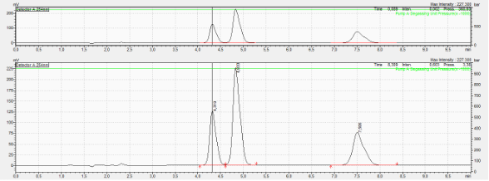
 |  |  |  |  |  |  | SDZ Pur |  |  |  |  |  | SFT Pur

En el cromatograma de la mostra només s'observen tres sulfamides! I a més, comparant les dades que s'han obtingut de la nostra identificació dels pics i les dades que hi havia a la etiqueta del producte, detectem que-hi ha una incoherència. A l'etiqueta diu que hi ha una sulfamida que nosaltres no hem detectat, sinó que estem detectant una altra. Això ens permet dir que l'etiqueta està mal feta i el compost que diu que hi ha "sulfameracina"(SMRZ) és realment "sulfametacina" (SMTZ)!

5. Omple les següents dades (pots utilitzar a partir de la columna F d'aquest full excel per fer els càlculs que necessitis per omplir els quadres):
Solucions patró sulfonamides (100 ppm) |  |  | OJO! Al guió ens indica que els patrons són a 2000 ppm. |  |  |  |  |  |  |  |  |  |  |  |  |  |  | 60.61 | ppm
 | Pes (mg) | Concentració real (ppm) | Tots els patrons en matrasos aforats de 50 mL, excepte SMRZ en matràs aforat de 100 mL.
SFT | 100.0 | 2000
SMTZ | 100.2 | 2004 |  | Pes (mg) | Concentració real (ppm)
SMRZ | 200.6 | 2006 | SMRZ | 19.8 | 198 | SMRZ. No es dissolia a 2000 ppm. Hem provat de dissoldre en 1000 ppm, 500 ppm i també fer ultrasons sense cap aconseguir-ho. Hem vist a PubChem que la solubilitat és de 202 ppm a 20 ºC. Per tant, fem la dissolució al voltant de 200 ppm. https://pubchem.ncbi.nlm.nih.gov/compound/5325#section=Solubility
SDZ | 99.7 | 1994 |  |  |  | El dia següent se'ns va informar que el pot preparat per a les pràctiques era lleugerament incorrecte. Si bé tenia la sulfonamida correcta, era necessari afegir-hi també una certa quantitat de sal per a aconseguir augmentar la solubilitat i arribar a la concentració indicada al guió de 2000 ppm. El primer dia (qualitatiu) vam fer servir la de 200 ppm, però per al segon dia de quantificació, sí vam utilitzar aquest pot i el patró de 2000 ppm.

Patró (ppm SFT) | mL estoc SFT | mL enràs | Àrea pic | Temps de retenció (min)
20.0 | 0.5 | 50.0 | 836770 | 4.853
40.0 | 1.0 | 50.0 | 1625773 | 4.852
60.0 | 1.5 | 50.0 | 2178146 | 4.744
80.0 | 2.0 | 50.0 | 2839428 | 4.653
100.0 | 2.5 | 50.0 | 3883095 | 4.733
 |  |  |  |  |  |  |  |  |  |  |  | y= a + bx
 |  |  |  |  |  |  |  |  |  |  |  | b | 36532 | 80751 | a | y0 | 80750.9
Corba Calibrat: | pendent | (3.7 ± 0.2) · 104 ppm-1 |  | S0 | 5.87 |  |  | 0.25 | 50 |  |  | u_b | 2340 | 155202 | u_a | y_{avg} | 2272642.4
 | ord.origen | (1 ± 2) · 105 |  | n | 5 |  |  | 0.50 | 50 |  |  | R^2 | 0.988 | 147979.00444 | S_{y/x}
Patró SFT
 |  |  |  |  |  |  |  | 0.75 | 50 |  |  | F | 243.77849593 | 3 | dof
 |  |  |  |  |  |  |  | 1.00 | 50 |  |  | Ssreg | 5.3382092753E+12 | 65693357263 | Ssresid | t_{tab} | 3.182
 |  |  |  |  |  |  |  | 1.25 | 50
 |  |  |  |  |  |  |  |  |  |  |  |  |  |  |  | sxx | 4000

 | Àrea pic | conc.mostra (ppm) | Int.confiança | Temps de retenció (min) | Conc. Mostra Factor Dilució x2000 | Int. Confiança Final |  | Conc mg/mL
SFT Mostra | 2450652 | 64.87 | 18.68 | 4.675 | 129746 | 37362 |  | (1.3 ± 0.4) · 102

Patró (ppm SMTZ) | ml estoc SMTZ | ml enràs | Àrea pic | Temps de retenció (min) | y= a + bx
20.0 | 0.50 | 50.0 | 852022 | 7.506 | b | 39071 | 5128 | a | y0 | 5128.1
40.1 | 1.00 | 50.0 | 1573188 | 7.503 | u_b | 2026 | 134634 | u_a | y_{avg} | 2354070.2
60.1 | 1.50 | 50.0 | 2298257 | 7.415 | R^2 | 0.992 | 128368.81108 | S_{y/x}
80.2 | 2.00 | 50.0 | 2986729 | 7.334 | F | 372.03438096 | 3 | dof
100.2 | 2.50 | 50.0 | 4060155 | 7.413 | Ssreg | 6.1305877657E+12 | 49435654978 | Ssresid | t_{tab} | 3.182

 |  |  |  |  |  |  |  |  | sxx | 4016.016
Corba Calibrat: | pendent | (3.9 ± 0.2) · 104 ppm-1 |  | So | 4.76
 | ord.origen | (0 ± 1) · 105 |  | n | 5
Patró SMTZ

 | Àrea pic | conc.mostra (ppm) | Int.confiança | Temps de retenció (min) | Conc. Mostra Factor Dilució x2000 | Int. Confiança Final |  | Conc mg/mL
SMTZ Mostra | 1329485 | 33.896 | 15.15 | 7.360 | 67793 | 30304 |  | (7 ± 3 ) · 101

Patró (ppm SMRZ) | ml estoc SMRZ | ml enràs | Àrea pic | Temps de retenció (min) | y= a + bx
10.0 | 0.25 | 50.0 | 440108 | 5.800 | b | 41478 | 24720 | a
20.1 | 0.50 | 50.0 | 868807 | 5.800 | u_b | 1495 | 49742 | u_a | y_{avg} | 1272784.8
30.1 | 0.75 | 50.0 | 1290326 | 5.710 | R^2 | 0.996 | 47427.507561 | S_{y/x}
40.1 | 1.00 | 50.0 | 1620128 | 5.634 | F | 769.4332454 | 3 | dof | t_{tab} | 3.182
50.1 | 1.25 | 50.0 | 2144555 | 5.704 | Ssreg | 1.7307388846E+12 | 6748105420.3 | Ssresid

 |  |  |  |  |  |  |  |  | sxx | 1006.009
Corba Calibrat: | pendent | (4.1 ± 0.1) · 104 ppm-1 |  | So | 1.66
 | ord.origen | (2 ± 5) · 104 |  | n | 5
Patró SMRZ

 | Àrea pic | conc.mostra (ppm) | Int.confiança |  |  |  |  | Conc mg/mL
SMRZ Mostra | 0 | - | - | NO APAREIX EL PIC SMRZ!! |  |  |  | 0

Patró (ppm SDZ) | ml estoc SDZ | ml enràs | Àrea pic | Temps de retenció (min) | y= a + bx
10.0 | 0.25 | 50.0 | 649114 | 4.321 | b | 34208 | 277889 | a | y0 | 277889.5
19.9 | 0.50 | 50.0 | 965333 | 4.324 | u_b | 1855 | 61327 | u_a | y_{avg} | 1301056
29.9 | 0.75 | 50.0 | 1263738 | 4.235 | R^2 | 0.991 | 58472.848296 | S_{y/x}
39.9 | 1.00 | 50.0 | 1580074 | 4.158 | F | 340.20572381 | 3 | dof
49.9 | 1.25 | 50.0 | 2047021 | 4.227 | Ssreg | 1.1631885408E+12 | 10257221964 | Ssresid | t_{tab} | 3.182

 |  |  |  |  |  |  |  |  | sxx | 994.009
Corba Calibrat: | pendent | (3.4 ± 0.2) · 104 ppm-1 |  | So | 2.48
 | ord.origen | (2.8 ± 0.6) · 105 |  | n | 5
Patró SDZ

 | Àrea pic | conc.mostra (ppm) | Int.confiança | Temps de retenció (min) | Conc. Mostra Factor Dilució x2000 | Int. Confiança Final |  | Conc mg/mL
SDZ Mostra | 1231962 | 27.89 | 7.88 | 4.183 | 55780 | 15766 |  | (6 ± 2) · 101

Les dades experimentals han permès detectar un error en la etiqueta de la mostra i validar els valors de concentració reals de la mostra. En general els valors que s'han obtingut de l'anàlisi són menors als de la etiqueta. L'etiqueta dona valors de 100 mg/mL i 50 mg/mL, i els obtinguts són (129 ± 37) mg/mL per a la SFT, compatible amb el valor de l'etiqueta de 100 mg/mL, i els obtinguts per SMTZ (68 ± 30) mg/mL i SDZ (56 ± 16) mg/mL, ambdós són compatibles també amb els valors de 50 mg/mL de l'etiqueta.
*A la taula de la dreta donem els valors amb una única xifra significativa, seguint el criteri de la comunitat química.
Ha sigut molt interessant practicar i veure els efectes de la variació de fase mòbil així com de les diferents tècniques per a la identificació dels pics (dopatge i estudi dels patrons individuals). I més encara ha sigut descobrir el fet que l'etiqueta estava incorrecte i que anàlisis basats en patrons externs i HPLC han permès determinar la composició correcta de la mostra i les seves sulfamides.
6. Conclusió, discussió resultats, comentaris..... (només si vols destacar alguna cosa)
 |  |  |  |  |  | Per ordre d'elució a l'HPLC: |  |  | Etiqueta:
 |  |  |  |  | 1 | SDZ | (6 ± 2) · 101 | mg/mL | 50 | mg/mL | ✓ Valor teòric dins del interval de confiança.
 |  |  |  |  | 2 | SFT | (1.3 ± 0.4) · 102 | mg/mL | 100 | mg/mL | ✓ Valor teòric dins del interval de confiança.
 |  |  |  |  | 3 | SMRZ | 0 | mg/mL | 50 | mg/mL | S'han equivocat!!! En tot cas, el valor teòric de 50 mg/mL està inclòs al valor experimental trobat.
 |  |  |  |  | 4 | SMTZ | (7 ± 3 ) · 101 | mg/mL | 0 | mg/mL

Càlculs
Càlculs SFT |  |  |  |  |  | Overview dels càlculs:

36531.525 | 80750.9 |  | y0 | 80750.9 |  | Calculem els valors de la regressió lineal (pendent, ordenada origen i valor R^2 de la recta de regressió)
2339.7535 | 155201.689 |  | ybarra | 2272642.4 |  | Calculem el valor promig de les àrees obtingudes, la Sxx i la t de student en funció dels dof que tenim.
0.988 | 147979.004 |  |  |  |  | A partir d'aquestes dades podem calcular So per a després calcular també l'interval de confiança
243.778496 | 3 |  |  |  |  | així com poder interpolar les àrees de la mostra real.
5338200000000 | 65693000000 |  | t_{tab} | 3.182

 |  |  | sxx | 4000
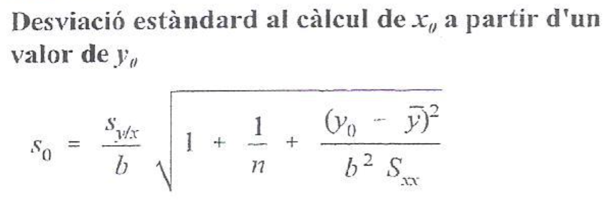

Càlculs SMTZ

39070.89321 | 5128.1 |  | y0 | 5128.1
2025.637842 | 134634.3449 |  | ybarra | 2354070.2
0.992 | 128368.8111
372.034381 | 3
6130590000000 | 49435654978 |  | t_{tab} | 3.182

 |  |  | sxx | 4016.016

Càlculs SMRZ

41477.71685 | 24720.3 | y0
1495.303566 | 49742.38958 |  | ybarra | 1272784.8
0.996 | 47427.50756 | syx
769.4332454 | 3 |  | t_{tab} | 3.182
1730740000000 | 6748105420

 |  |  | sxx | 1006.009

Càlculs SDZ

 | 34208.17452 | 277889.5 |  | y0 | 277889.5
 | 1854.637732 | 61326.84067 |  | ybarra | 1301056
R | 0.991 | 58472.8483 | Syx
F | 340.2057238 | 3
 | 1163190000000 | 10257221964 |  | t_{tab} | 3.182

 |  |  |  | sxx | 994.009

